Login
Nama Project : | App Cypress Automation
Nama Modul : | Login User (Create, Delete, Edit)
Nama : | Sabrina Putri Maulisa
Mata Kuliah : | Penjaminan Mutu Perangkat Lunak

Test Case ID | Test Scenario | Test Case | Test Steps | Test Data | Expected Result | Actual Result | Status (Pass/Fail) | Screenshot

TC_Login_1.1 | User can login to system | user can login with valid username and password | 1. Masukkan email "superadmin@gmail.com" | <valid email> | User berhasil login lalu diarahkan ke halaman beranda | User berhasil login lalu diarahkan ke halaman beranda | Pass | 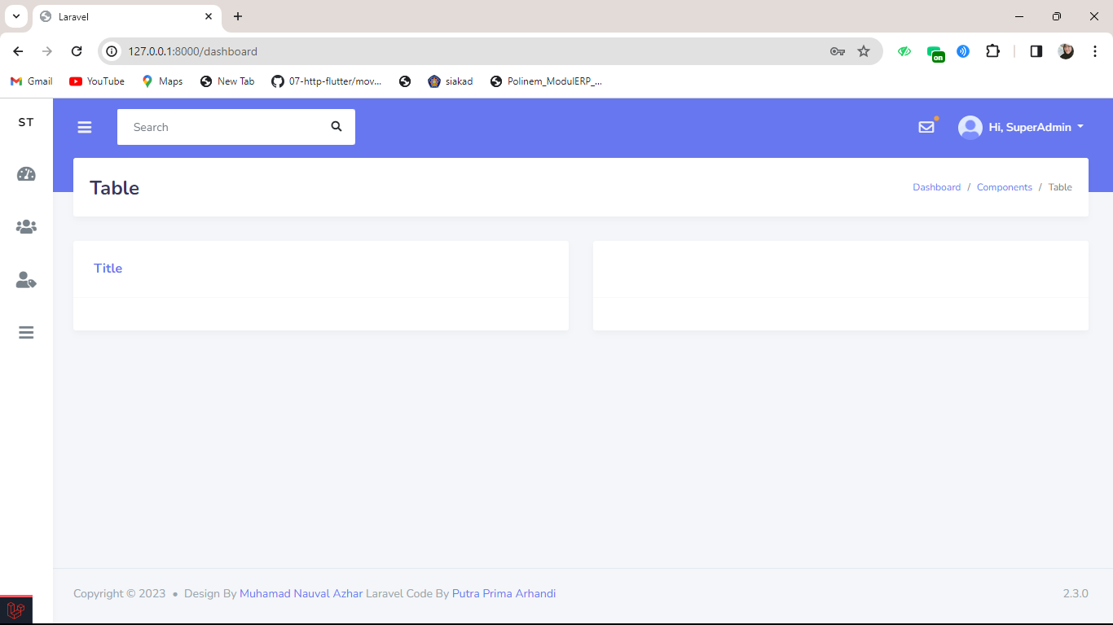
 |  |  | 2. Inputkan password "password" | <valid password>
 |  |  | 3. Klik button "Login"

TC_Login_1.2 | User can login to system | User can not login with valid username anda wrong password | 1. Masukkan email "superadmin@gmail.com" | <valid email> | Tampil pesan "These credentials do not match our records" | Tampil pesan "These credentials do not match our records" | Pass | 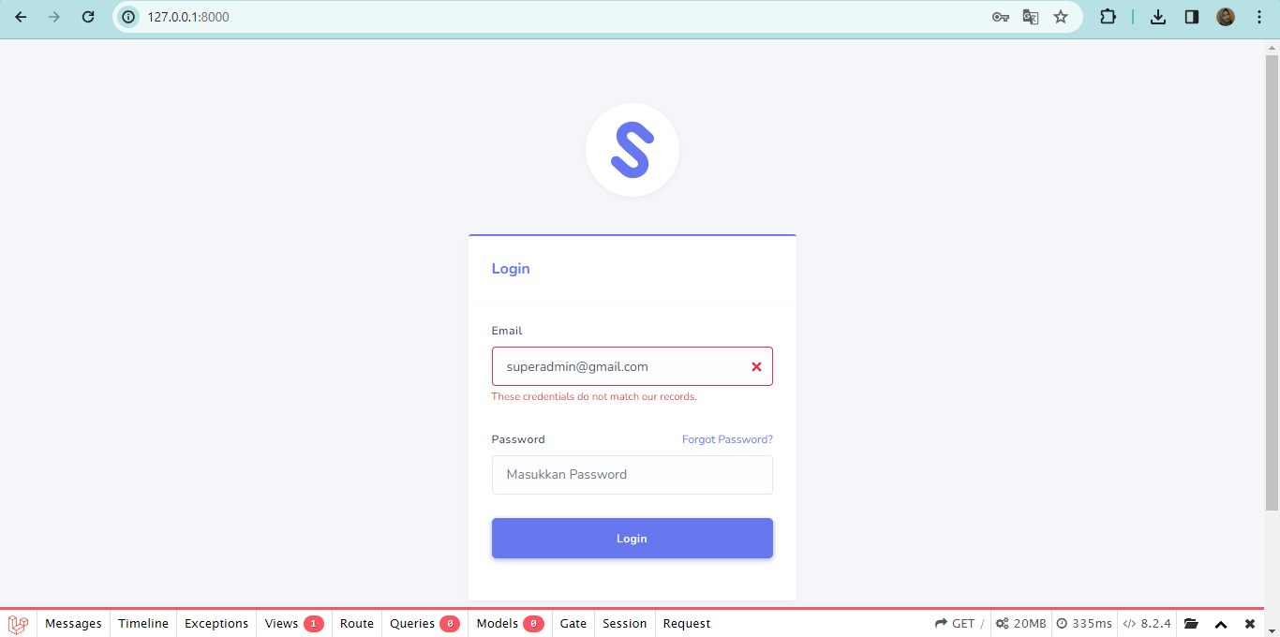
 |  |  | 2. Inputkan password "123" | <invalid password>
 |  |  | 3. Klik button "Login"

TC_Login_1.3 | User can login to system | user can login with invalid username and valid password | 1. Masukkan email "sabrinaputrimaulisa@gmail.com" | <invalid email> | Tampil Pesan "These credentials do not match our records" | Tampil Pesan "These credentials do not match our records" | Pass | 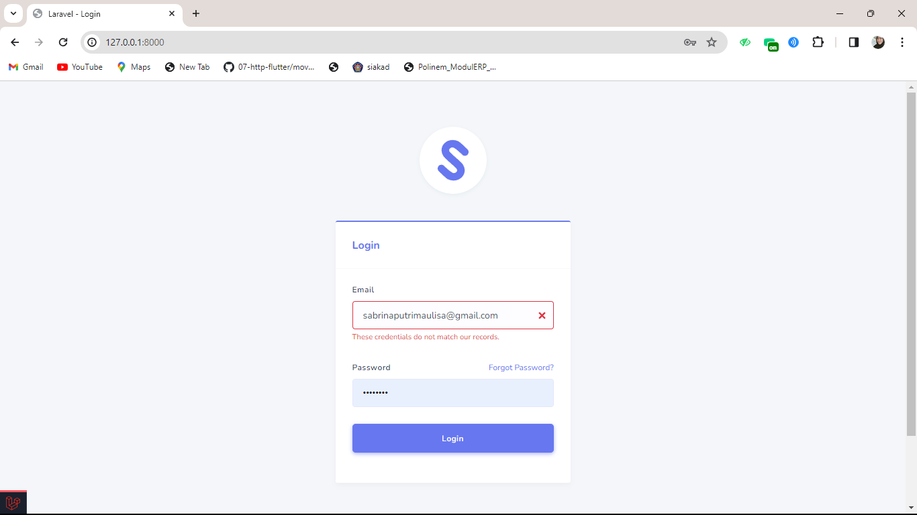
 |  |  | 2. Inputkan password "password" | <valid password>
 |  |  | 3. Klik button "Login" | i

TC_Login_1.4 | User can login to system | User can not login with empty username and correct password | 1. Kosongkan email | <invalid email> | Tampil pesan "The email field is required" | Tampil pesan "The email field is required" | Pass | 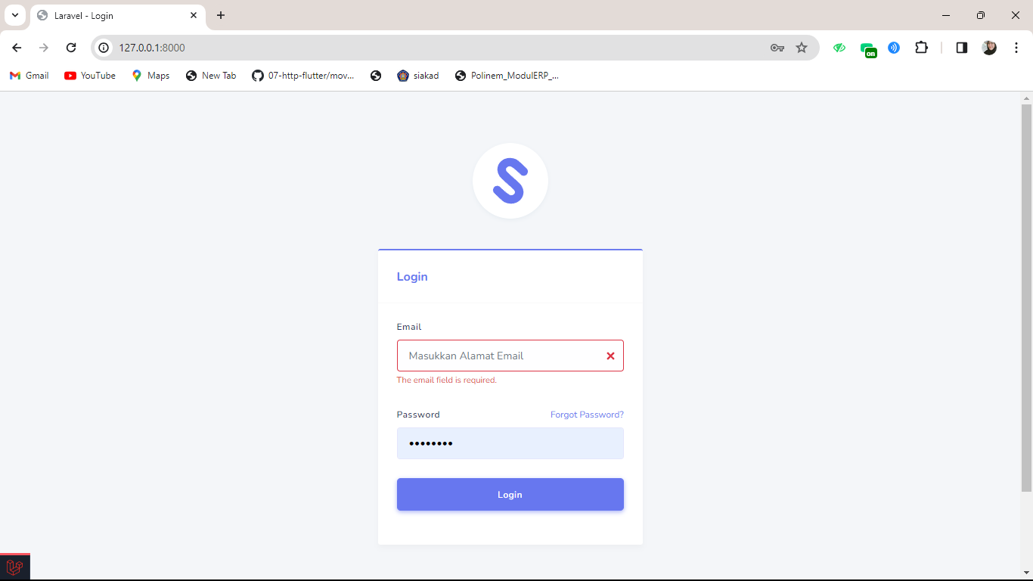
 |  |  | 2. Inputkan password "password" | <valid password>
 |  |  | 3. Klik button "Login"

TC_Login_1.5 | User can login to system | user can not login with valid username and empty password | 1. Masukkan email "superadmin@gmail.com" | <valid email> | Tampil pesan "The Password field is required" | Tampil pesan "The Password field is required" | Pass | 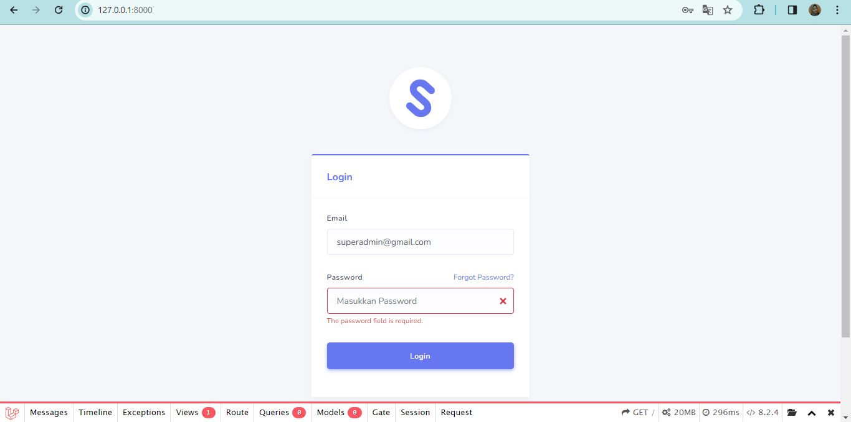
 |  |  | 2. Kosongi Pada bagian Password | <invalid password>
 |  |  | 3. Klik button "Login"

TC_Login_1.6 | User can login to system | User can not login with empty username and empty password | 1. Kosongkan email | <invalid email> | Tampil pesan "The email field is required" dan "The password field is required" | Tampil pesan "The email field is required" dan "The password field is required" | Pass | 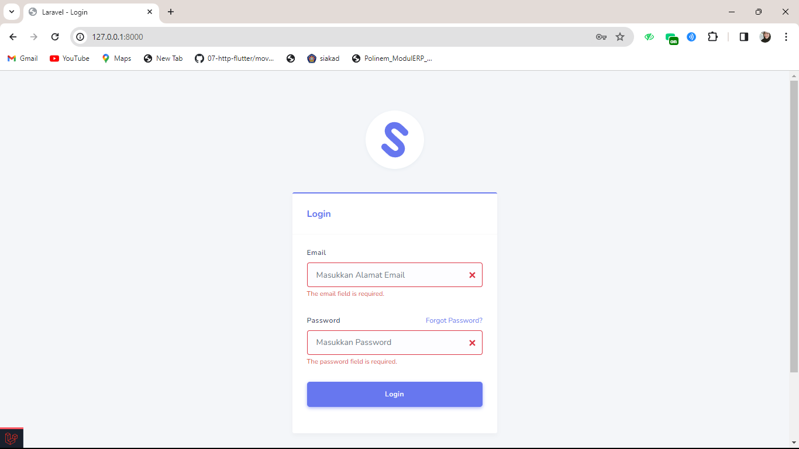
 |  |  | 2. Kosongi Pada bagian Password | <invalid password>
 |  |  | 3. Klik button "Login"

Create User
Nama Project : | App Cypress Automation
Nama Modul : | Login User (Create, Delete, Edit)
Nama : | Sabrina Putri Maulisa
Mata Kuliah : | Penjaminan Mutu Perangkat Lunak

Test Case ID | Test Scenario | Test Case | Test Steps | Test Data | Expected Result | Actual Result | Status (Pass/Fail) | Screenshot

TC_Create_User_2.1 | User can create new user | User can create new user | 1. Lakukan Login |  | User berhasil login lalu diarahkan ke halaman beranda | User berhasil login lalu diarahkan ke halaman beranda | Pass | 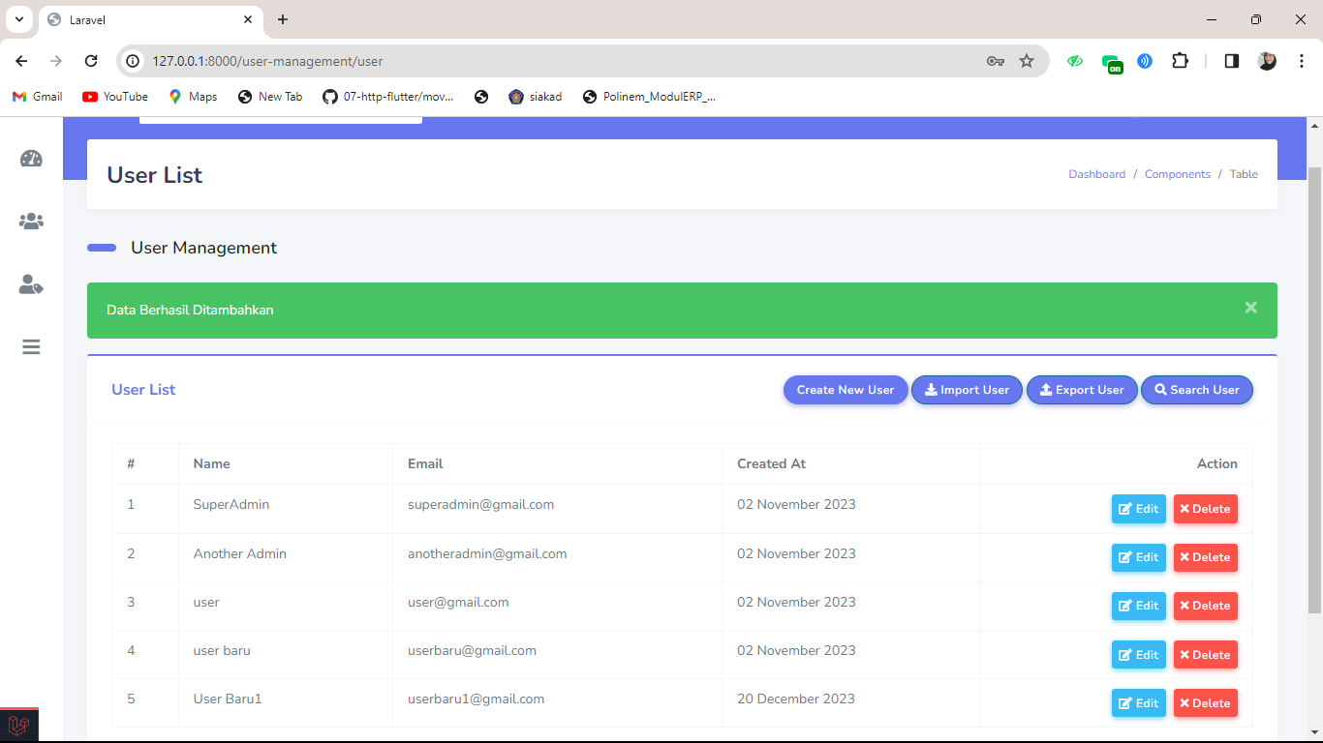
 |  |  | 2. Klik "User Management" pada halaman Dashboard |  | Tampil "User List" | Tampil "User List"
 |  |  | 3. pilih fitur "User List " |  | User diarahkan ke halaman "User List" | User diarahkan ke halaman "User List"
 |  |  | 4. Pilih "Create New User" |  | User diarahkan ke halaman "Tabel User" | User diarahkan ke halaman "Tabel User"
 |  |  | 5. Isi name dengan "user baru1" | <valid name> | User diarahkan menuju ke halaman User List dan sistem akan menampilkan pesan "Data berhasil ditambahkan" | User diarahkan menuju ke halaman User List dan sistem akan menampilkan pesan "Data berhasil ditambahkan"
 |  |  | 6. Isi email dengan "userbaru1@gmail.com | <valid email>
 |  |  | 7. Isi password dengan "user12345" | <valid Password>
 |  |  | 8. Pilih button "Submit"

TC_Create_User_2.2 | User can create new user | User can not create new user because invalid email | 1. Lakukan Login |  | User berhasil login lalu diarahkan ke halaman beranda | User berhasil login lalu diarahkan ke halaman beranda | Pass | 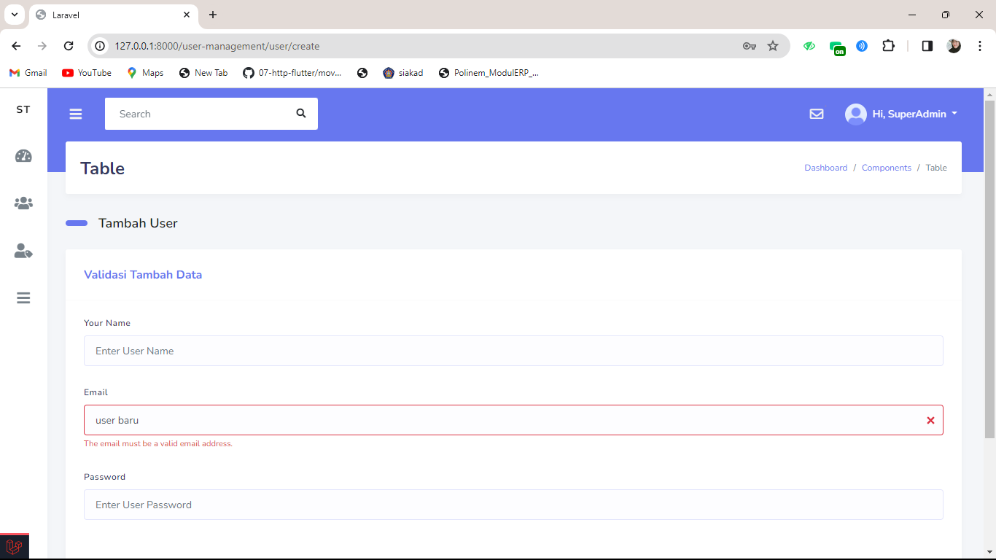
 |  |  | 2. Klik "User Management" pada halaman Dashboard |  | Tampil "User List" | Tampil "User List"
 |  |  | 3. pilih fitur "User List " |  | User diarahkan ke halaman "User List" | User diarahkan ke halaman "User List"
 |  |  | 4. Pilih "Create New User" |  | User diarahkan ke halaman "Tabel User" | User diarahkan ke halaman "Tabel User"
 |  |  | 5. Isi name dengan "user baru1" | <valid name> | Sistem menampilkan pesan 'The email must be a valid email address.' pada halaman Tabel User | Sistem menampilkan pesan 'The email must be a valid email address.' pada halaman Tabel User
 |  |  | 6. Isi email dengan "userbaru" | <invalid email>
 |  |  | 7. Isi password dengan "user12345" | <valid Password>
 |  |  | 8. Pilih button "Submit"

TC_Create_User_2.3 | User can create new user | User can not create new user because name is required | 1. Lakukan Login |  | User berhasil login lalu diarahkan ke halaman beranda | User berhasil login lalu diarahkan ke halaman beranda | Pass | 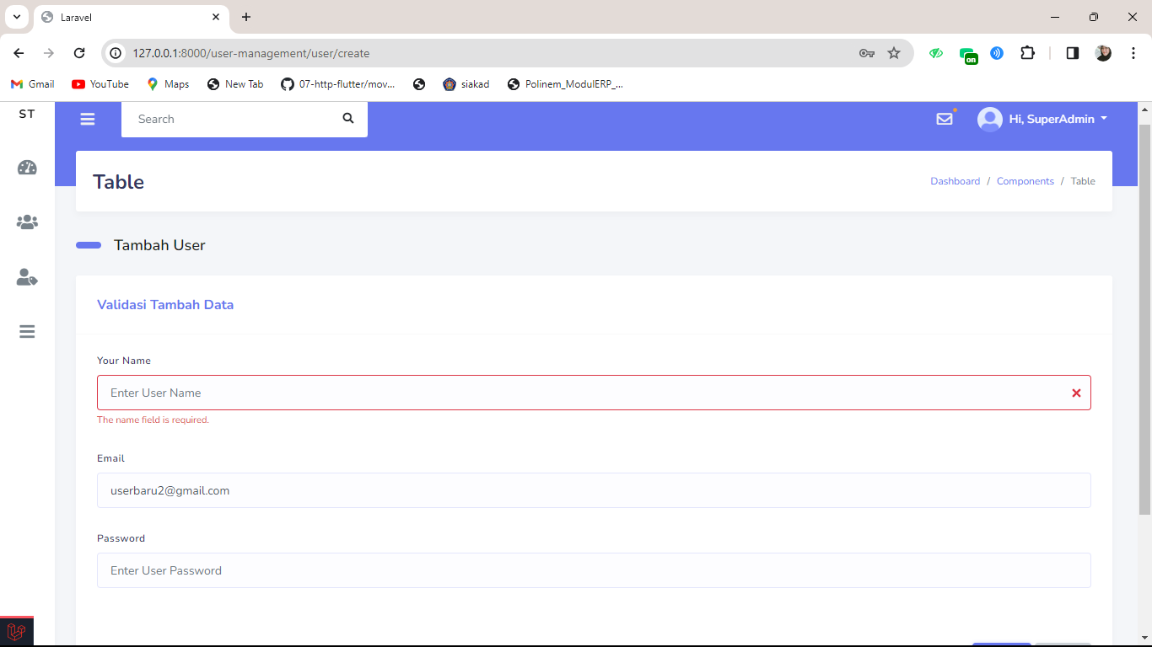
 |  |  | 2. Klik "User Management" pada halaman Dashboard |  | Tampil "User List" | Tampil "User List"
 |  |  | 3. pilih fitur "User List " |  | User diarahkan ke halaman "User List" | User diarahkan ke halaman "User List"
 |  |  | 4. Pilih "Create New User" |  | User diarahkan ke halaman "Tabel User" | User diarahkan ke halaman "Tabel User"
 |  |  | 5. Kosongi pada bagian name | <invalid name> | Sistem menampilkan pesan 'The name field is required.' pada halaman Tabel User | Sistem menampilkan pesan 'The name field is required.' pada halaman Tabel User
 |  |  | 6. Isi email dengan "userbaru@gmail.com" | <valid email>
 |  |  | 7. Isi password dengan "user12345" | <valid Password>
 |  |  | 8. Pilih button "Submit"

TC_Create_User_2.4 | User can create new user | User can not create new user because password is required | 1. Lakukan Login |  | User berhasil login lalu diarahkan ke halaman beranda | User berhasil login lalu diarahkan ke halaman beranda | Pass | 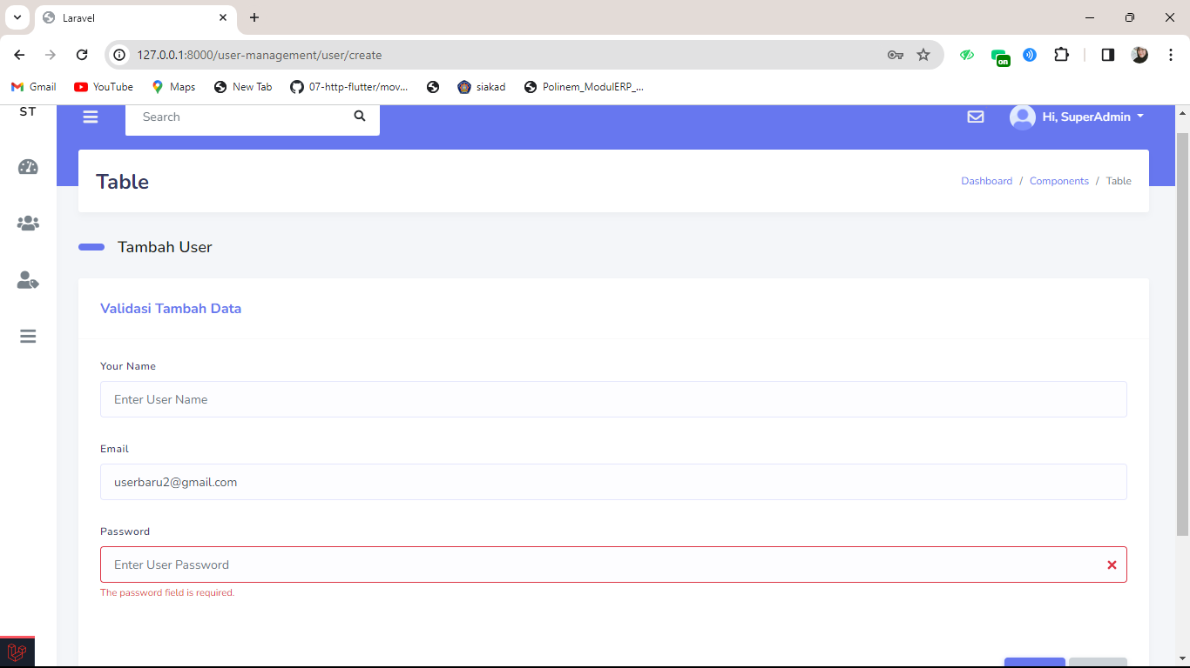
 |  |  | 2. Klik "User Management" pada halaman Dashboard |  | Tampil "User List" | Tampil "User List"
 |  |  | 3. pilih fitur "User List " |  | User diarahkan ke halaman "User List" | User diarahkan ke halaman "User List"
 |  |  | 4. Pilih "Create New User" |  | User diarahkan ke halaman "Tabel User" | User diarahkan ke halaman "Tabel User"
 |  |  | 5. Isi name dengan "user-baru" | <valid name> | Sistem menampilkan pesan 'The Password field is required.' pada halaman Tabel User | Sistem menampilkan pesan 'The Password field is required.' pada halaman Tabel User
 |  |  | 6. Isi email dengan "userbaru@gmail.com" | <valid email>
 |  |  | 7. Kosongkan Password | <invalid Password>
 |  |  | 8. Pilih button "Submit"

Delete User
Nama Project : | App Cypress Automation
Nama Modul : | Login User (Create, Delete, Edit)
Nama : | Sabrina Putri Maulisa
Mata Kuliah : | Penjaminan Mutu Perangkat Lunak

Test Case ID | Test Scenario | Test Case | Test Steps | Test Data | Expected Result | Actual Result | Status (Pass/Fail) | Screenshot

TC_Delete_User_3.1 | User can delete data | User can delete data | 1. Login |  | User berhasil login dan diarahkan ke halaman beranda. | User berhasil login dan diarahkan ke halaman beranda. | Pass | 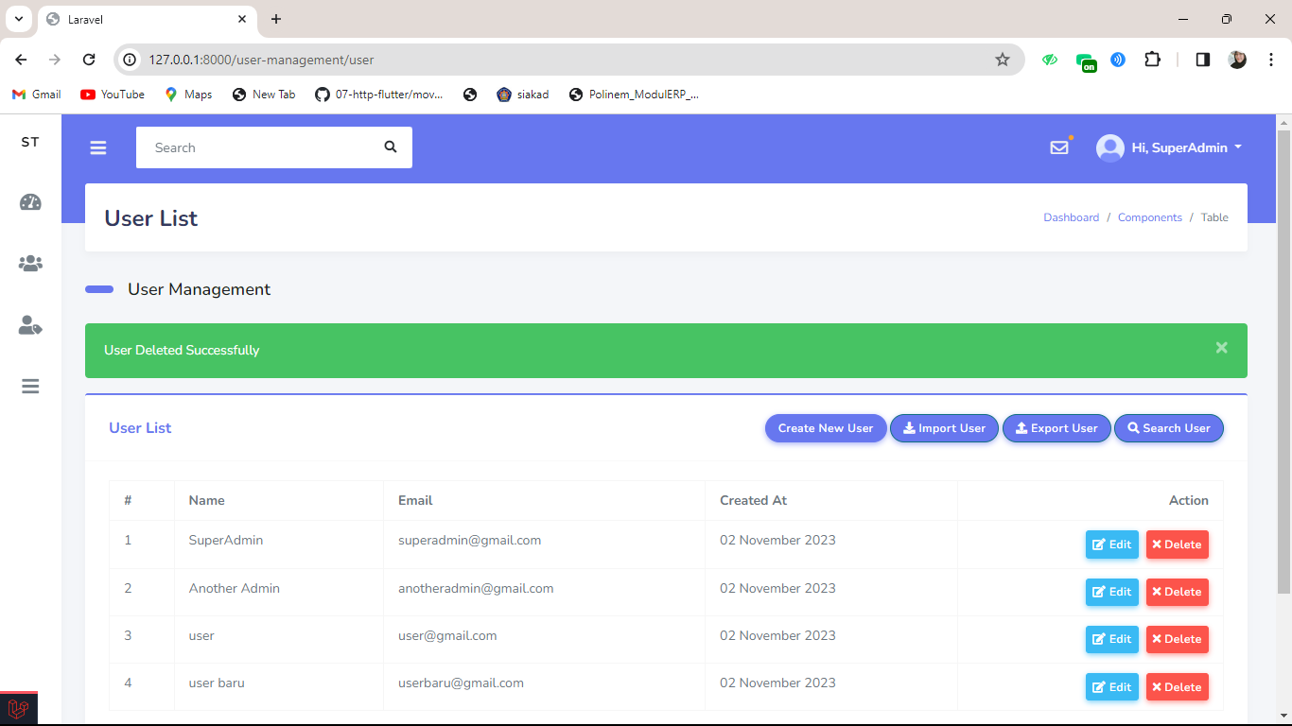
 |  |  | 2. Klik "User Management" pada halaman Dashboard |  | Menampilkan "User List" | Menampilkan "User List"
 |  |  | 3. Klik "User List" |  | User diarahkan ke halaman User List. | User diarahkan ke halaman User List.
 |  |  | 4. Klik "Create New User" |  | User diarahkan ke halaman Tabel User. | User diarahkan ke halaman Tabel User.
 |  |  | 5. Pilih user yang akan dihapus |  | Sistem menampilkan pesan 'Are you sure you want to delete this record? If you delete this, it will be gone forever.' pada halaman Table User | Sistem menampilkan pesan 'Are you sure you want to delete this record? If you delete this, it will be gone forever.' pada halaman Table User
 |  |  | 6. Klik button "Delete"
 |  |  | 7. Klik "OK" |  | Sistem menampilkan pesan 'User Deleted Successful' pada halaman Table User | Sistem menampilkan pesan 'User Deleted Successful' pada halaman Table User

TC_Delete_User_3.2 | User can delete data | User can cancel delete data | 1. Login |  | User berhasil login dan diarahkan ke halaman beranda. | User berhasil login dan diarahkan ke halaman beranda. | Pass | 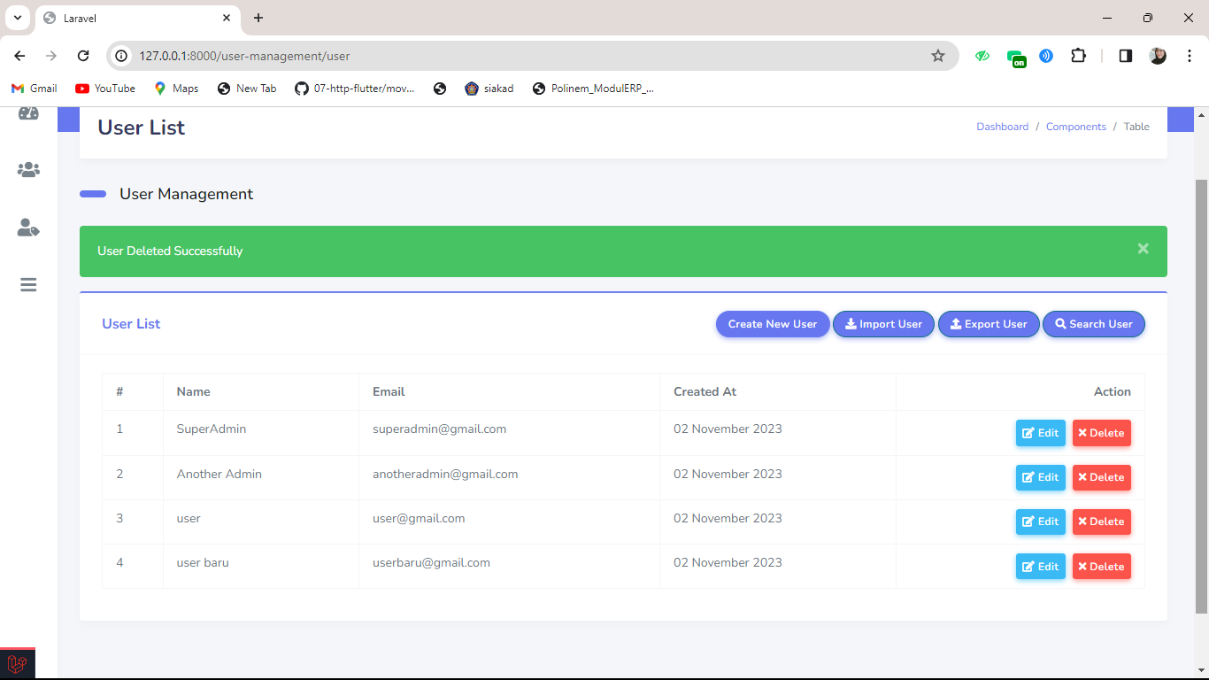
 |  |  | 2. Klik "User Management" pada halaman Dashboard |  | Menampilkan "User List" | Menampilkan "User List"
 |  |  | 3. Klik "User List" |  | User diarahkan ke halaman User List. | User diarahkan ke halaman User List.
 |  |  | 4. Klik "Create New User" |  | User diarahkan ke halaman Tabel User. | User diarahkan ke halaman Tabel User.
 |  |  | 5. Pilih user yang akan dihapus |  | Sistem menampilkan pesan 'Are you sure you want to delete this record? If you delete this, it will be gone forever.' pada halaman Table User | Sistem menampilkan pesan 'Are you sure you want to delete this record? If you delete this, it will be gone forever.' pada halaman Table User
 |  |  | 6. Klik button "Delete"
 |  |  | 7. Klik "Cancel" |  | Data yang dipilih masih ada dan user berada pada halaman Table User | Data yang dipilih masih ada dan user berada pada halaman Table User

Edit User
Nama Project : | App Cypress Automation
Nama Modul : | Login User (Create, Delete, Edit)
Nama : | Sabrina Putri Maulisa
Mata Kuliah : | Penjaminan Mutu Perangkat Lunak

Test Case ID | Test Scenario | Test Case | Test Steps | Test Data | Expected Result | Actual Result | Status (Pass/Fail) | Screenshot

TC_Edit_User_4.1 | User can Edit | user can edit existing data | 1. Lakukan Login |  | User berhasil melakukan login lalu diarahkan ke halaman beranda | User berhasil melakukan login lalu diarahkan ke halaman beranda | Pass | 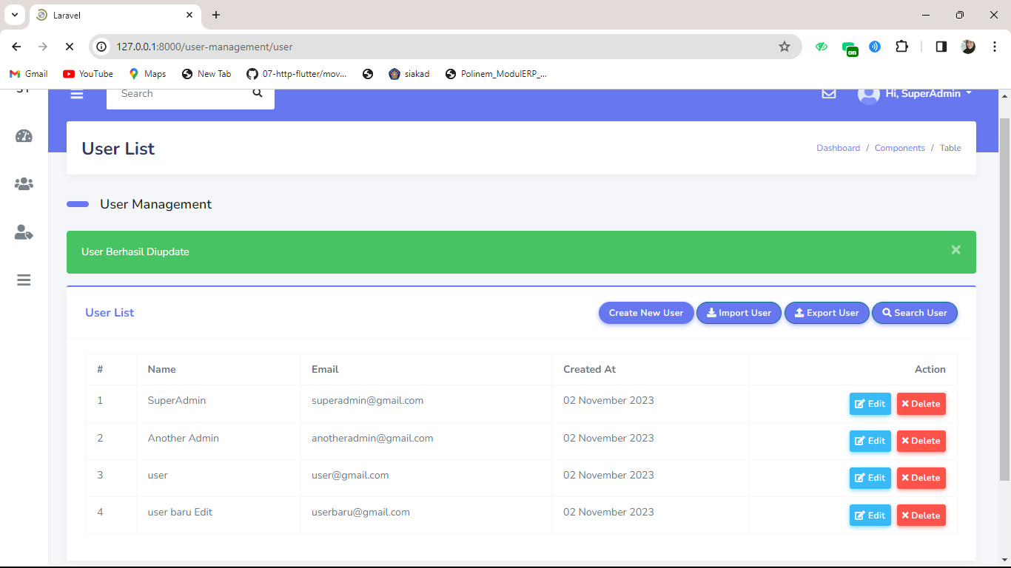
 |  |  | 2. pilih "User Management" yang terdapat pada dashboard |  | tampil "User List" | tampil "User List"
 |  |  | 3. klik "User List" |  | User lalu diarahkan ke halaman User List | User lalu diarahkan ke halaman User List
 |  |  | 4. Klik "Create New User" |  | User lalu diarahkan ke halaman Tabel User | User lalu diarahkan ke halaman Tabel User
 |  |  | 5. Pilih User yang akan diedit |  | User lalu diarahkan ke halama edit user | User lalu diarahkan ke halama edit user
 |  |  | 6. klik button edit |  | sistem akan tampil pesan "User Berhasil Diupdate" | sistem akan tampil pesan "User Berhasil Diupdate"
 |  |  | 7. ubah "name"
 |  |  | 8. klik "Submit"

